RELACION DE PERSONAL
GOBIERNO REGIONAL DE APURIMAC
OFICINA REGIONAL DE FORMULACION Y EVALUACION DE INVERSIONES
"Año de la Universalización de la Salud”

PROPUESTA DE PLAN DE TRABAJO REMOTO
FUNCION : TRANSPORTES
PROYECTO: MEJORAMIENTO DE LA TRANSPIRABILIDAD VEHICULAR Y PEATONAL EN EL SECTOR ESCORIAL DEL CENTRO POBLADO POCHCCOTA EN EL DISTRITO Y PROVINCIA DE ANDAHUAYLAS, DEPARTAMENTO DE APURÍMAC
RESPONSABLE: ING. AMERICO MENDOZA NAVARRO

 | NORMATIVA | EQUIPO TECNICO
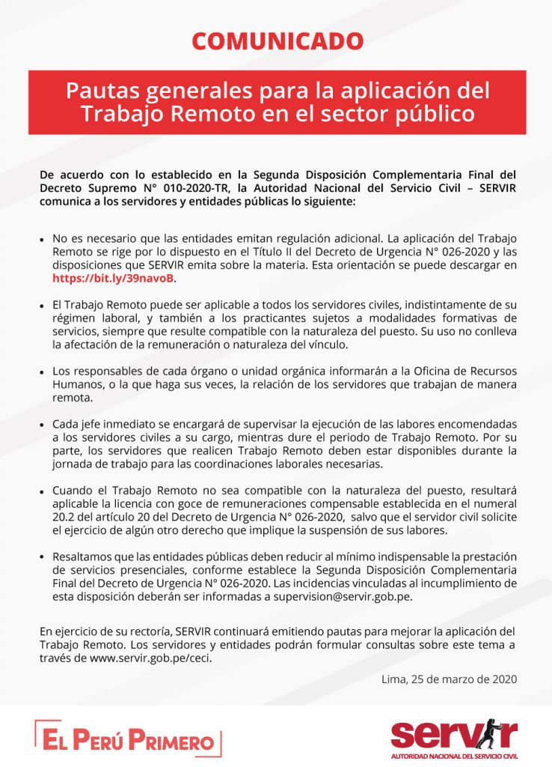
 |  | PROPUESTA DE TRABAJO MIXTO
 |  | ITEM | NOMBRE | APELLIDO | CARGO | CONDICION | MODALIDAD
 |  | 01 | ING. AMERICO | MENDOZA NAVARRO | COORDINADOR | CONTRATADO | PRESENCIAL
 |  | 02
 |  | 03
 |  | 04

 |  | PROPUESTA DE TRABAJO REMOTO
 |  | ITEM | NOMBRE | APELLIDO | CARGO | CONDICION | MODALIDAD
 |  | 01 | ING. ANGEL | CAMPOS GALLEGOS | FORMULADOR | NOMBRADO
 |  | 02 | ING. JOSE | TORVISCO MARTINEZ | ESTUDIO | SERVICIOS | EXTERNO
 |  | 03 | ING. JOSE LUIS | IBARCENA PILARES | ESTUDIO | SERVICIOS | EXTERNO
 |  | 04 | ECO. JUAN | PORTOCARRERO MENDOZA | FORMULADOR | SERVICIOS | EXTERNO
 |  | 05 | GLOBAL GREEN |  | ESTUDIO | SERVICIOS | EXTERNO

 |  | REQUERIMIENTO DE PERSONAL
 |  | ITEM | ESPECIALIDAD | ESTUDIO Y/O FUNCION | PLAZO | CONDICION | OBSERVACION
 |  | 01 | ECONOMISTA | FORMULACION | 02 MESES | CONTRATADO | A REQUERIR
 |  | 02 | ING. GEOLOGO | RIESGOS Y VULNERABILIDAD | 01 MES | SERVICIO | A REQUERIR
 |  | 03 | ING. AMBIENTAL | IMPACTO AMBIELTAL | 01 MES | SERVICIO | A REQUERIR
 |  | 04

 |  | INPLEMENTACION :
 |  | * La Autoridad Nacional del Servicio Civil – SERVIR presenta la Guía de Trabajo Remoto (TR) para Líderes que ha sido ideada y diseñada para todas aquellas personas que tienen personal a cargo y propone pautas para orientarlos al momento de organizar el TR
 |  | * Ante el desafío de trabajar de manera remota dada la coyuntura del COVID-19, es necesario contar con herramientas que nos permitan un trabajo en equipo que asegure la continuidad de los servicios y la atención de las entidades públicas para con sus usuarios
 |  | * El presente TR inplementara en los equipos una tarea desafiante, sobre todo si tenemos personal que no está familiarizado con el trabajo a distancia o, en caso se requiera, medios digitales. Esperemos que estas pautas que incluyen aspectos de planificación, implementación y seguimiento del TR ayude a los líderes al buen logro de los objetivos, metas y tareas encomendadas

